상품제안서
밸류엠 초고속 PD 130W PPS 보조배터리 30000mAh | 상품코드: F25378

 |  |  |  |  |  |  | 02-412-0044 | www.easy1.co.kr
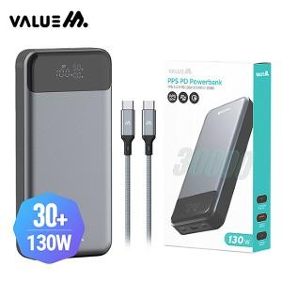

【상세/제작정보】

【인쇄/포장옵션】 | 레이저, 풀칼라 / 포장지포장

【공급단가】 | 수량 | 50~ | 100~ | 500~ | 1,000~ | 2,000~
*VAT별도 | 단가 | 71,680원 | 70,000원 | 68,880원 | 67,200원 | 66,080원

【상품 URL】 | https://dev.easy1.co.kr:443/src/goods_detail.php?gdno=25378

